界面&功能
界面相关 |  |  |  |  |  | 功能规则

 | 功能入口
 | 主界面点击功能按钮打开
 | 个人副本-经验副本
1
 |  |  | 美术需求 |  |  |  | 程序规则
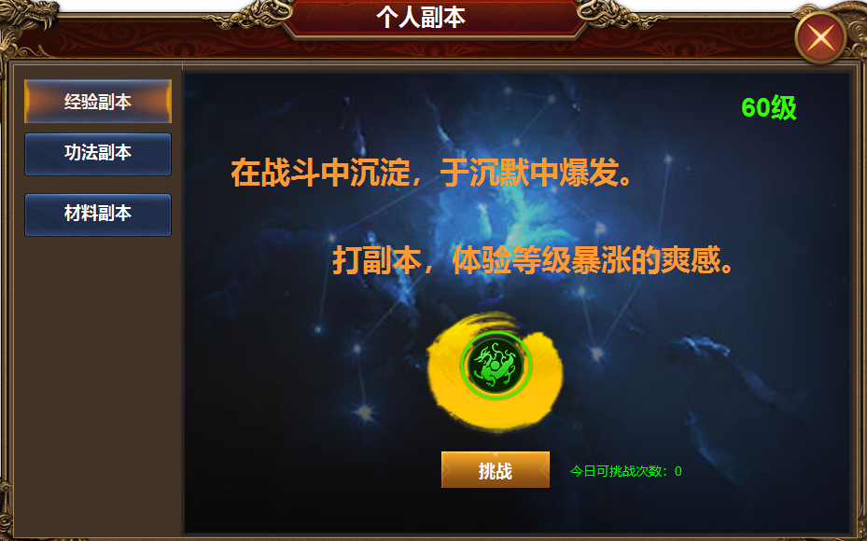
2
 |  | 1 | 主界面及关闭按钮 |  |  | 1 | 主界面
 |  | 2 | 页签栏 |  |  |  | ▶ | 主界面点击功能按钮打开，首次打开默认选中第一个
 |  |  | ▶ | 一级页签及选中状态。 |  | 2 | 页签栏
 |  | 3 | 详情 |  |  |  | ▶ | 点击页签，右侧展开详情，首次打开选中第一个。
 |  |  | ▶ | 背景图，美术文字 |  |  | ▶ | 页签有选中状态。
 |  |  | ▶ | 奖励icon |  | 3 | 详情栏
3
 |  |  | ▶ | 挑战按钮 |  |  | ▶ | 显示背景原画，副本等级，副本等级显示表里的区间。1-60级。
 |  |  |  |  |  |  | ▶ | 显示道具icon及数量。
 |  |  |  |  |  |  | ▶ | 显示今日可挑战次数，次数不足时提示。
 |  |  |  |  |  | 备注：副本采用多波怪物，自动刷新，通关副本后，弹出结算窗口，领取奖励。

 | 个人副本-材料副本

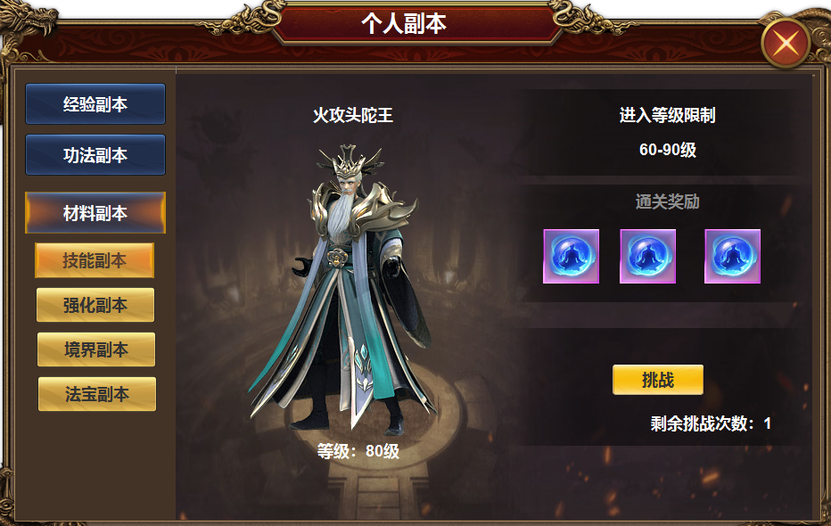

1
2
3
 |  |  | 1 | 一级页签及选中状态 |  | 1 | 页签栏
 |  |  |  | ▶ | 二级页签及选中 |  | ▶ | 点击到材料副本时，展开二级页签，默认选中第一个二级页签。展开后不必收起。点击其他一级页签时切换界面即可。
 |  |  | 2 | 背景图 |  | 2 | 显示怪物模型及名称和等级。
 |  |  | 3 | 文字底框，标题栏 |  |  | 显示进入等级区间，通关奖励，挑战次数和剩余次数
 |  |  |  |  |  |  | 次数不足时提示：今日次数不足

 | 个人副本-功法副本

1
 |  |  | 美术需求 |  |  |  | 程序规则
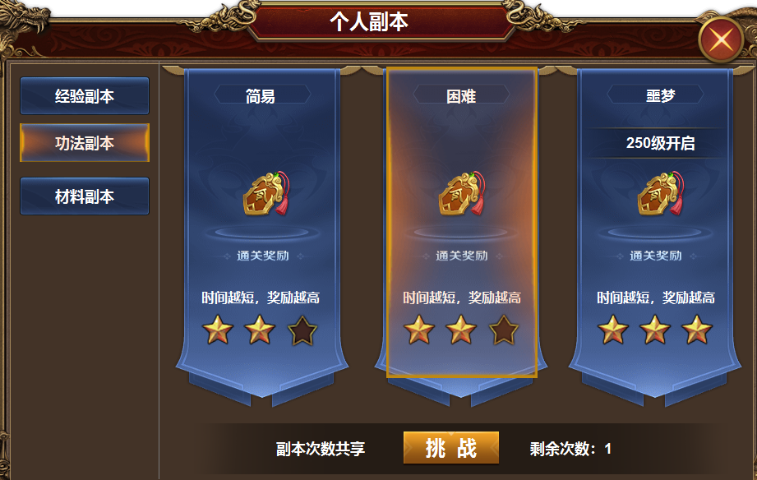
2
3
 |  | 1 | 主界面 |  |  | 1 | 主界面
 |  | 2 | 一级页签及选中状态 |  |  | 2 | 一级页签
 |  | 3 | 详情栏 |  |  | 3 | 详情栏
 |  |  | ▶ | 背景框体及选中状态 |  |  | ▶ | 详情页签共有三个，根据等级开放，未开放的用灰色遮罩。
 |  |  | ▶ | 背景要求有能放icon的背景和标题栏 |  |  | ▶ | 达到等级自动开放，未开放的显示instacne表最低进入等级。
 |  |  | ▶ | 星星镂空状态和实体状态 |  |  | ▶ | 显示道具 icon，但不显示数量，根据副本完成的星级发放奖励
5
 |  | 4 | 背景框底 |  |  |  | ▶ | 初始时是三个星星镂空状态，挑战后根据完成的星级显示星星数量。
 |  | 5 | 标题底 |  |  |  | ▶ | 副本根据完成时间判定星级。次日更新。
 |  |  |  |  |  |  | ▶ | 星星奖励有三种，3星，2星，1星，只要通关成功，最少是1星
 |  |  |  |  |  | 4 | 挑战信息
 |  |  |  |  |  |  | ▶ | 显示剩余次数和按钮，次数不足时提示：挑战次数不足

4

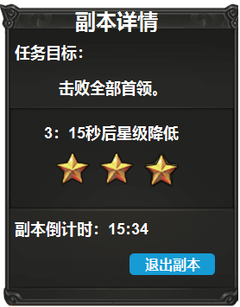
 |  |  |  |  |  | 1 | 显示任务目标，倒计时，退出按钮，降低星级的提示语和倒计时
 |  |  |  |  |  |  | 降低星级倒计时结束时，星星减掉一颗。倒计时刷新
 |  |  | 副本详情框 |  |  |  | 倒计时显示三次，最后一次没有星星的时候，只有星星镂空底框，倒计时提示文字变为：当前星级

表格结构
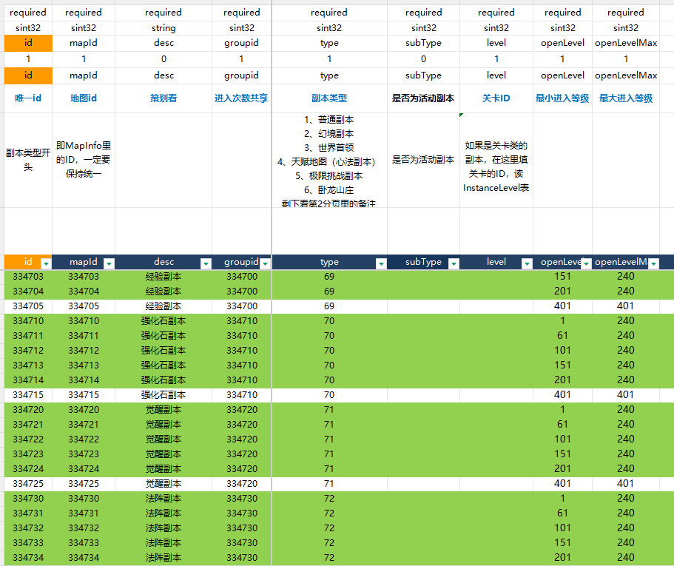
表结构设计

 | instance

参考图
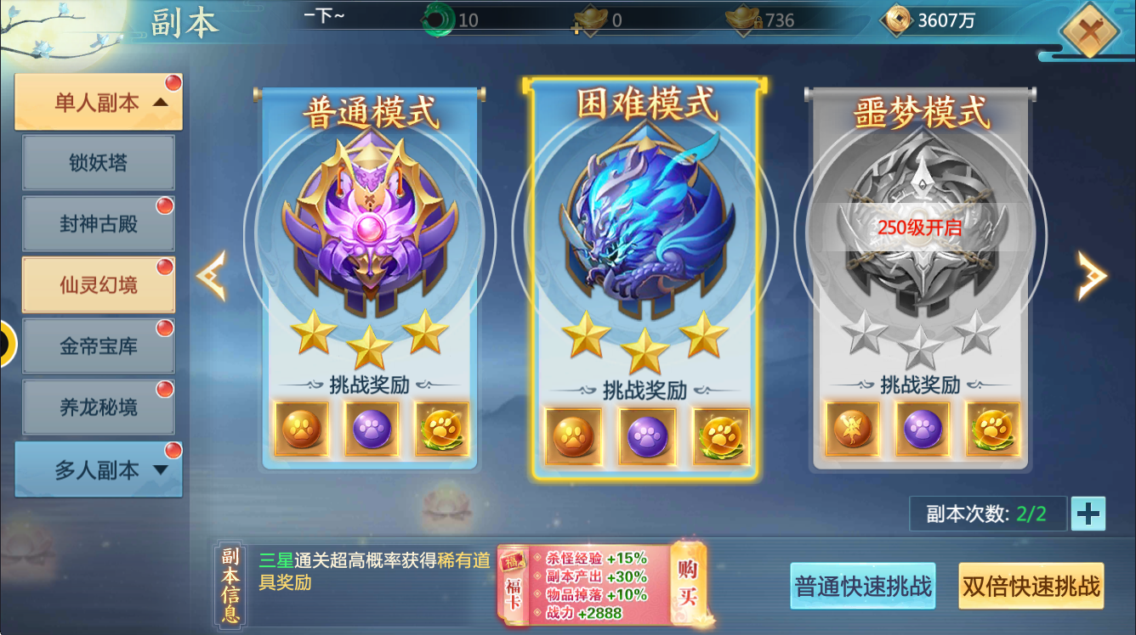
参考图

 | 青云诀界面

